LIBERADO
50761710
BOBINA ALUMINIO LATA 16 OZ COIL 00098

TESTE

123456 | 2022-05-26

9800

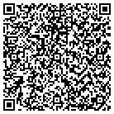
L3

